案内書①
 |  |  | EDUARD |  |  |  |  | 2025-10-21

 |  | 2025年10月ご案内の新製品 1/3
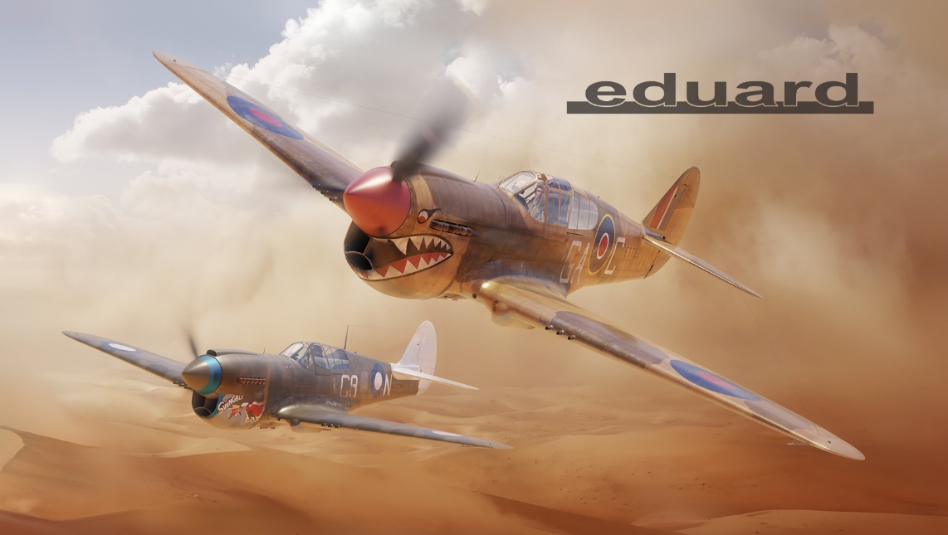
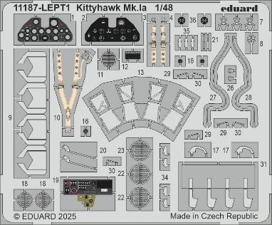

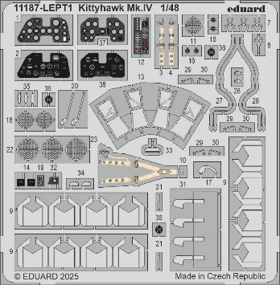

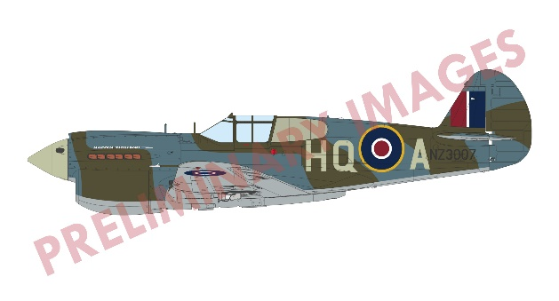
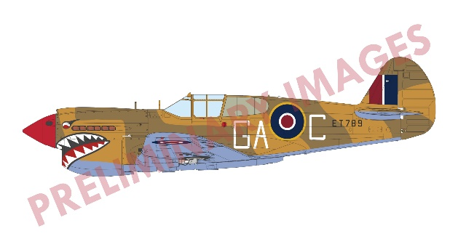

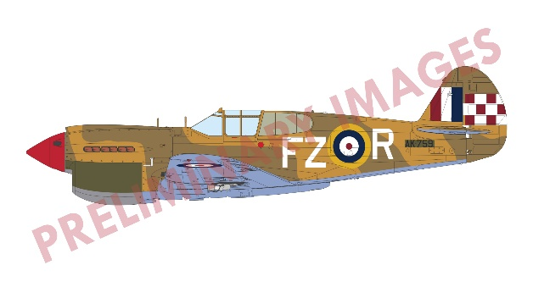
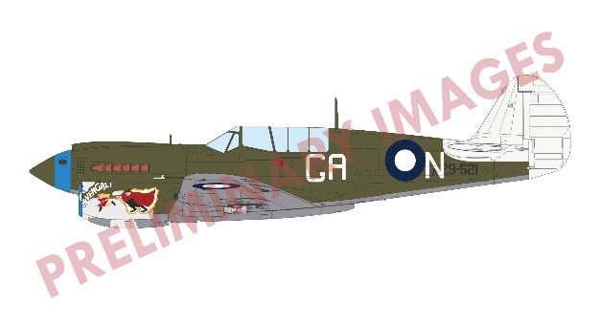

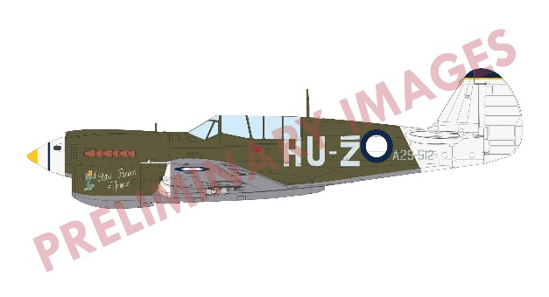
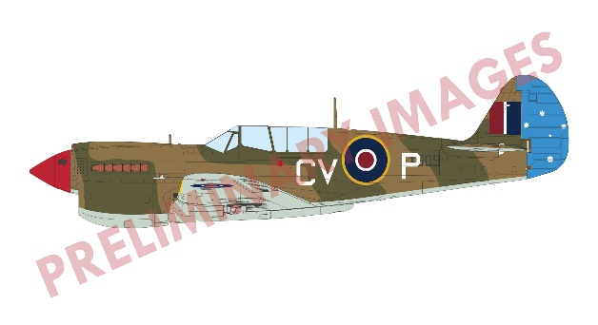

EG11187 1/48 リミテッドエディション ”キティホーク” P-40 デュアルコンボ
大戦初期から大量生産されたP-40のイギリス空軍向け仕様である、キティホークMk.1a(P-40E)と、キティホーク Mk.IV(P-40N) を1機ずつ組み立てられる限定生産のデュアルコンボセットです。 イギリス空軍とオーストラリア空軍で運用された機体を再現できる各種マーキングデカールが付属。
計器盤などを再現する塗装済みエッチングパーツとカット済みマスキングシートが二機分付属します。

品番 | スケール | 商品名 |  |  | 価格（税込） |  | 入数 | ご発注数
EG11187 | 1/48 | 1/48 リミテッドエディション ”キティホーク” P-40 デュアルコンボ |  |  | ¥18,700 |  | 10
 |  | JANコード | 4973028503647 | 新製品 | 税抜 | ¥17,000
11月5日（水）受注締切 2026年1月出荷予定
貴店名 ご帳合先問屋様名

2025年10月新製品のご案内は計3枚ございます。併せてご確認ください。

案内書②
 |  |  | EDUARD |  |  |  |  | 2025-10-21

 |  | 2025年10月ご案内の新製品・従来品 2/3
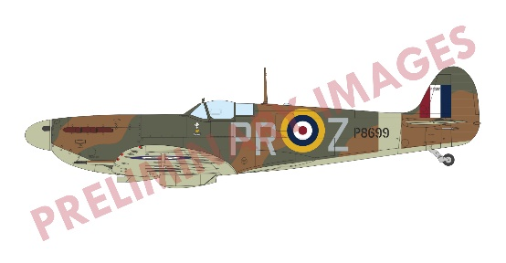
EG70205 1/72 スピットファイア Mk.Vb 前期型 プロフィパック
第111飛行隊所属機など6機分のマーキングデカールが付属。
塗装済みエッチングパーツとカット済みマスクシートが付属。

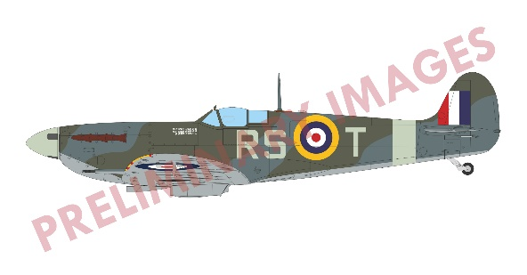
EG82157 1/48 スピットファイア Mk.Vb 中期型 プロフィパック
29機撃墜のエースパイロット、ロバート・スタンフォード中佐機を始め、7機分のマーキングデカールが付属。 塗装済みエッチングパーツとカット済みマスクシートが付属。

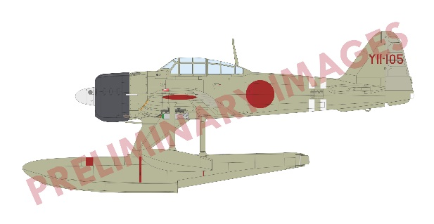
EG84208 1/48 ウィークエンドエディション A6M2-N 二式水上戦闘機
4機分のマーキングデカールが付属。 本機のプロフィパックは現状廃番となっており、
久しぶりの登場です。

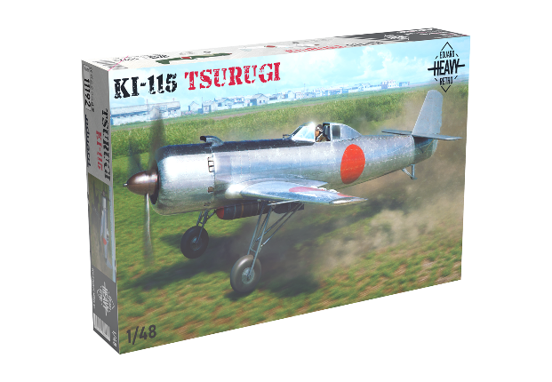
再受注従来品

EG11192 1/48 リミテッドエディション Ki-115 剣
日本帝国陸軍主導で開発された特別攻撃機が限定生産版として登場します。３種のデカールとカット済みマスキングシートが付属します。

品番 | スケール | 商品名 |  |  | 価格（税込） |  | 入数 | ご発注数
EG70205 | 1/72 | 1/72 スピットファイア Mk.Vb 前期型 プロフィパック |  |  | ¥4,950 |  | 28
 |  | JANコード | 4973028503654 | 新商品 | 税抜 | ¥4,500
EG82157 | 1/48 | 1/48 スピットファイア Mk.Vb 中期型 プロフィパック |  |  | ¥8,800 |  | 18
 |  | JANコード | 4973028503661 | 新商品 | 税抜 | ¥8,000
EG84208 | 1/48 | 1/48 ウィークエンドエディション A6M2-N 二式水上戦闘機 |  |  | ¥7,150 |  | 18
 |  | JANコード | 4973028503678 | 新商品 | 税抜 | ¥6,500
EG11192 | 1/48 | 1/48 リミテッドエディション Ki-115 剣 |  |  | ¥7,920 |  | 18
 |  | JANコード | 4973028502824 | 従来品 | 税抜 | ¥7,200
11月5日（水）受注締切 2026年1月出荷予定
貴店名 ご帳合先問屋様名

2025年10月新製品のご案内は計3枚ございます。併せてご確認ください。

